Hoja1
Dado el siguiente modelo primal:
Función objetivo
Z_{MAX} = 40X1 + 18X2 +0S1 +0S2 +0S3 +0S4
Restricciones
16X1 + 2X2 +1S1 + 0S2+0S3 +0S4 = 700
6X1 + 3X2 + 0S1 +1S2+0S3 +0S4 = 612
X1 +0X2 +0S1 +0S2+1S3 +0S4 = 80
0X1 + X2 +0S1 +0S2+0S3+1S4 =120
 |  |  |  |  |  |  |  |  |  |  |  |  | X1 | X2
 |  |  |  |  |  |  |  |  |  | SBI |  | 3284 | 29 | 118
 |  |  |  |  |  |  |  |  |  | S1 = 700
 |  |  |  |  |  |  |  |  |  | S2 = 612
 |  |  |  |  |  |  |  |  |  | S3 = 80
 |  |  |  |  |  |  |  |  |  | S4 = 120

Cj |  |  | 40 | 18 | 0 | 0 | 0 | 0 |  |  | X1 | X2
Cb | Variable Soluciön | Soluciön | X1 | X2 | S1 | S2 | S3 | S4 | b/a |  | 28.75 | 120
0 | S1 | 700 | 16 | 2 | 1 | 0 | 0 | 0 | 43.75
0 | S2 | 612 | 6 | 3 | 0 | 1 | 0 | 0 | 102
0 | S3 | 80 | 1 | 0 | 0 | 0 | 1 | 0 | 80 |  | FO | 3310
0 | S4 | 120 | 0 | 1 | 0 | 0 | 0 | 1 | #DIV/0! |  |  |  |  |  | Saldo
Zj |  | 0 | 0 | 0 | 0 | 0 | 0 | 0 |  |  | S.A: | 700 | <= | 700 | 0
Cj - Zj |  |  | 40 | 18 | 0 | 0 | 0 | 0 |  |  |  | 532.5 | <= | 612 | 79.5
 |  |  |  |  |  |  |  |  |  |  |  | 28.75 | <= | 80 | 51.25
 |  |  |  |  |  |  |  |  |  |  |  | 120 | <= | 120 | 0
Cj |  |  | 40 | 18 | 0 | 0 | 0 | 0
Cb | Variable Soluciön | Soluciön | X1 | X2 | S1 | S2 | S3 | S4
40 | X1 | 43.75 | 1 | 0.125 | 0.0625 | 0 | 0 | 0 | F1 / 16
0 | S2 | 349.5 | 0 | 2.25 | -0.375 | 1 | 0 | 0 | (-6)*F1+F2t-1
0 | S3 | 36.25 | 0 | -0.125 | -0.0625 | 0 | 1 | 0 | F3t-1 - F1
0 | S4 | 120 | 0 | 1 | 0 | 0 | 0 | 1
Zj |  | 1750 | 40 | 5 | 2.5 | 0 | 0 | 0
Cj - Zj |  |  | 0 | 13 | -2.5 | 0 | 0 | 0

Cj |  |  | 40 | 18 | 0 | 0 | 0 | 0
Cb | Variable Soluciön | Soluciön | X1 | X2 | S1 | S2 | S3 | S4 | b/a
40 | X1 | 43.75 | 1 | 0.125 | 0.0625 | 0 | 0 | 0 | 350
0 | S2 | 349.5 | 0 | 2.25 | -0.375 | 1 | 0 | 0 | 155.33333333
0 | S3 | 36.25 | 0 | -0.125 | -0.0625 | 0 | 1 | 0 | -290
0 | S4 | 120 | 0 | 1 | 0 | 0 | 0 | 1 | 120
Zj |  | 1750 | 40 | 5 | 2.5 | 0 | 0 | 0
Cj - Zj |  |  | 0 | 13 | -2.5 | 0 | 0 | 0

Cj |  |  | 40 | 18 | 0 | 0 | 0 | 0
Cb | Variable Soluciön | Soluciön | X1 | X2 | S1 | S2 | S3 | S4
40 | X1 | 28.75 | 1 | 0 | 0.0625 | 0 | 0 | -0.125 | (-0,125)*F4+F1t-1
0 | S2 | 79.5 | 0 | 0 | -0.375 | 1 | 0 | -2.25 | (-2,25)*F4+F2t-1
0 | S3 | 51.25 | 0 | 0 | -0.0625 | 0 | 1 | 0.125 | (0,125)*F4+F3t-1
18 | X2 | 120 | 0 | 1 | 0 | 0 | 0 | 1
Zj |  | 3310 | 40 | 18 | 2.5 | 0 | 0 | 13
Cj - Zj |  |  | 0 | 0 | -2.5 | 0 | 0 | -13

Hoja2
 | Min Z = 700λ1 + 612λ2 + 80λ3 + 120λ4 (-1) |  |  |  |  |  |  |  | M=9999
 | - Max Z = -700λ1 - 612λ2 - 80λ3 - 120λ4 -MA1 -MA2 + 0S1 + 0S2
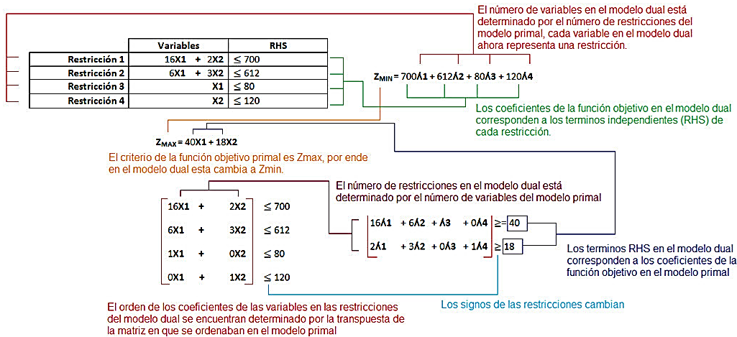
S.A: |  |  |  |  |  |  |  | SBI
 | 16λ1 + 6λ2 + λ3 + 0λ4 + A1 + 0A2 -1S1 +0S2 = 40 |  |  |  |  |  |  | A1 = 40 |  |  |  |  | λ1 | λ2 | λ3 | λ4
 | 2λ1 + 3λ2 + 0λ3 + 1λ4 +0A1 +A2 + 0S1 - 1S2 = 18 |  |  |  |  |  |  | A2 = 18 |  |  |  |  | 2.5 | 0 | 0 | 13

 | Cj |  |  | -700 | -612 | -80 | -120 | 0 | 0 | -9999 | -9999
 | Cb | Variable Solución | Solución | λ1 | λ2 | λ3 | λ4 | S1 | S2 | A1 | A2 | b/a | FO | 3310
 | -9999 | A1 | 40 | 16 | 6 | 1 | 0 | -1 | 0 | 1 | 0 | 2.5 | 40 | >= | 40
 | -9999 | A2 | 18 | 2 | 3 | 0 | 1 | 0 | -1 | 0 | 1 | 9 | 18 | >= | 18
 | Zj |  | -579942 | -179982 | -89991 | -9999 | -9999 | 9999 | 9999 | -9999 | -9999
 | Cj - Zj |  |  | 179282 | 89379 | 9919 | 9879 | -9999 | -9999 | 0 | 0

 | Cj |  |  | -700 | -612 | -80 | -120 | 0 | 0 | -9999 | -9999
 | Cb | Variable Solución | Solución | λ1 | λ2 | λ3 | λ4 | S1 | S2 | A1 | A2
 | -700 | λ1 | 2.5 | 1 | 0.375 | 0.0625 | 0 | -0.0625 | 0 | 0.0625 | 0 | F1 / 16
 | -9999 | A2 | 13 | 0 | 2.25 | -0.125 | 1 | 0.125 | -1 | -0.125 | 1 | (-2)*F1+F2t-1
 | Zj |  | -131737 | -700 | -22760.25 | 1206.125 | -9999 | -1206.125 | 9999 | 1206.125 | -9999
 | Cj - Zj |  |  | 0 | 22148.25 | -1286.125 | 9879 | 1206.125 | -9999 | -11205.125 | 0

 | Cj |  |  | -700 | -612 | -80 | -120 | 0 | 0 | -9999 | -9999
 | Cb | Variable Solución | Solución | λ1 | λ2 | λ3 | λ4 | S1 | S2 | A1 | A2 | b/a
 | -700 | λ1 | 2.5 | 1 | 0.375 | 0.0625 | 0 | -0.0625 | 0 | 0.0625 | 0 | 6.6666666667
 | -9999 | A2 | 13 | 0 | 2.25 | -0.125 | 1 | 0.125 | -1 | -0.125 | 1 | 5.7777777778
 | Zj |  | -131737 | -700 | -22760.25 | 1206.125 | -9999 | -1206.125 | 9999 | 1206.125 | -9999
 | Cj - Zj |  |  | 0 | 22148.25 | -1286.125 | 9879 | 1206.125 | -9999 | -11205.125 | 0

 | Cj |  |  | -700 | -612 | -80 | -120 | 0 | 0 | -9999 | -9999
 | Cb | Variable Solución | Solución | λ1 | λ2 | λ3 | λ4 | S1 | S2 | A1 | A2
 | -700 | λ1 | 0.33333333333 | 1 | 0 | 0.083333333333 | -0.16666666667 | -0.083333333333 | 0.16666666667 | 0.083333333333 | -0.16666666667 | (-0,375)*F2+F1t-1
 | -612 | λ2 | 5.7777777778 | 0 | 1 | -0.055555555556 | 0.44444444444 | 0.055555555556 | -0.44444444444 | -0.055555555556 | 0.44444444444 | F2 / 2,5
 | Zj |  | -3769.3333333 | -700 | -612 | -24.333333333 | -155.33333333 | 24.333333333 | 155.33333333 | -24.333333333 | -155.33333333
 | Cj - Zj |  |  | 0 | 0 | -55.666666667 | 35.333333333 | -24.333333333 | -155.33333333 | -9974.6666667 | -9843.6666667

 | Cj |  |  | -700 | -612 | -80 | -120 | 0 | 0 | -9999 | -9999
 | Cb | Variable Solución | Solución | λ1 | λ2 | λ3 | λ4 | S1 | S2 | A1 | A2 | b/a
 | -700 | λ1 | 0.33333333333 | 1 | 0 | 0.083333333333 | -0.16666666667 | -0.083333333333 | 0.16666666667 | 0.083333333333 | -0.16666666667 | -2
 | -612 | λ2 | 5.7777777778 | 0 | 1 | -0.055555555556 | 0.44444444444 | 0.055555555556 | -0.44444444444 | -0.055555555556 | 0.44444444444 | 13
 | Zj |  | -3769.3333333 | -700 | -612 | -24.333333333 | -155.33333333 | 24.333333333 | 155.33333333 | -24.333333333 | -155.33333333
 | Cj - Zj |  |  | 0 | 0 | -55.666666667 | 35.333333333 | -24.333333333 | -155.33333333 | -9974.6666667 | -9843.6666667

 | Cj |  |  | -700 | -612 | -80 | -120 | 0 | 0 | -9999 | -9999
 | Cb | Variable Solución | Solución | λ1 | λ2 | λ3 | λ4 | S1 | S2 | A1 | A2
 | -700 | λ1 | 2.5 | 1 | 0.375 | 0.0625 | 0 | -0.0625 | 0 | 0.0625 | 0 | (0,1667)*F2+F1t-1
 | -120 | λ4 | 13 | 0 | 2.25 | -0.125 | 1 | 0.125 | -1 | -0.125 | 1 | F2 / 0,4444
 | Zj |  | -3310 | -700 | -532.5 | -28.75 | -120 | 28.75 | 120 | -28.75 | -120
 | Cj - Zj |  |  | 0 | -79.5 | -51.25 | 0 | -28.75 | -120 | -9970.25 | -9879

 | Zj |  | 3310 | 700 | 532.5 | 28.75 | 120 | -28.75 | -120 | 28.75 | 120
 | Cj - Zj |  |  | 0 | 79.5 | 51.25 | 0 | 28.75 | 120 | 9970.25 | 9879

